Compte - Connexion IT4
ID | SPRINT | Libellé | En tant que … | Je souhaite … | Afin que/de … | Critères d'acceptation | Remarques | Estimation | Priorité | Statut | Créé le
1 |  | Compte utilisateur | Contributeur Admin | Saisir mon identifiant/mot de passe | Me connecter sur le site | Au clic sur "Connexion" dans le header du site, redirection vers la page de connexion composé : - Du champ identifiant - du champ mot de passe - D'un bouton de validation - D'une icone Login Facebook - D'une icone Login Tweeter D'un lien "Mot de passe oublié" (mécanique de récupération du mot de passe standard Drupal) D'un lien "Créer mon compte" | 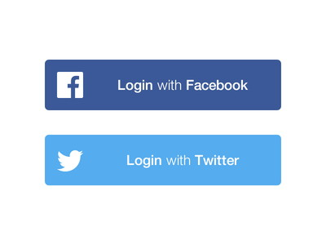
2 |  | Compte utilisateur | Contributeur Admin | Saisir mon identifiant/mot de passe | Me connecter sur le site | Après validation du login et du mot de passe ou de la connexion Facebook / Twitter Si les identifiants sont correct : L'utilisateur reste sur la page d'accueil du site [Les formulaires de contribution sont accessible et fonctionnels] La mention "Connexion" présente dans le header du site devient : Mon compte [cliquable] > S'il y a une étiquette rouge sur au moins une des sections du profil utilisateur, alors cette étiquette devra être aussi présente sur le label "Mon compte" du header pour indiquer à l'utilisateur qu'il a des mises à jour à consulter dans son profil (A ajouter à l'itération profil) Si les identifiant sont incorrect : La page se recharge avec un message d'erreur "Désolé, nom d'utilisateur ou mot de passe non reconnu. Avez-vous oublié votre mot de passe [cliquable] ?"

Compte - Veille
ID | SPRINT | Libellé | En tant que … | Je souhaite … | Afin que/de … | Critères d'acceptation | Remarques | Estimation | Priorité | Statut | Créé le
1 |  | Compte utilisateur | Contributeur Admin | Accéder à mes outils de veille | Voir ma liste de suivi | La section "Ma veille" est présente dans l'interface de mon compte utilisateur Dan cette section, les onglets "Suivi", "Thème" [Descopé], "Utilisateur" sont présents L'onglet affiché par défaut est : Suivi
2 |  | Compte utilisateur | Contributeur Admin | Accéder à mes outils de veille | Voir ma liste de suivi | Les informations affichées dans cette vue proviennent du bouton d'ajout à la liste de suivi présent dans les pages de contenu Dossier, Billet, Parcours. Les contenu suivi doivent obligatoirement être classés dans une liste (existante ou créé au moment de l'ajout)
3 |  | Compte utilisateur | Contributeur Admin | Accéder à mes outils de veille | Voir ma liste de suivi | Sur cette vue, il est possible : - De créer une nouvelle liste [Le bouton est présent en haut à droite] - De faire une recherche par mots clés dans la liste [De ré-initialiser la liste]. Le résultat de la recherche affiche la liste des contributions sans les labels des listes.
4 |  | Compte utilisateur | Contributeur Admin | Accéder à mes outils de veille | Rénomer un liste | Chaque liste est identifiable graphiquement, dont il ets possible de modifier les labels [icone crayon] Au clic sur l'icone, édition du label qu'il est possible de modifier et d'enregistrer. Les listes sont classées dans la vue par ordre alphabétique, il n'y a pas de pager. Les contenus suivi sont classés par date d'ajout dans chaque liste [Du plus récent au plus ancien. Pour chaque contenu on affiche : - Les pictogrammes du type de contenu - Le titre du contenu cliquable [Redirection vers la page de détail correspondante] - Un pictogramme pour permettre de déplacer le contenu dans une autre liste existante ou dans une nouvelle liste [Voir screenshot] - Un pictogramme pour permettre d'ajouter le contenu dans un dossier existant ou dans un nouveau dossier [Si création d'un nouveau dossier, il sera necessaire après la validation d'afficher le formulaire complet pour remplir les champs obligatoires à la création d'un dossier] - Un pictogramme pour supprimer le contenu de la liste de suivi [affichage d'un message de confirmation "Souhaitez-vous supprimer le contenu de la liste - Oui/Non"] | 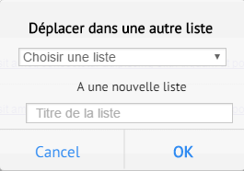 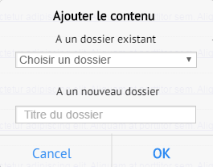 Popin déplacement d'un contenu Popin déplacement d'un contenu
5 |  | Compte utilisateur | Contributeur Admin | Accéder à mes outils de veille | Voir ma liste de thème suivi | [Déscopé] Cette vue liste l'ensemble des thèmes auxquels les contributeurs peuvent s'abonner. L'abonnement [ou désabonnement] est possible de 2 façons : - Depuis les contenus en cliquant sur le bouton "+" relatif au thème [la mise à jour sera alors faite dans cette vue]. - Depuis cette vue ou il est possible de s'abonner ou se désabonner aux thèmes L'abonnement aux thèmes permet de recevoir des notifications quand un nouveau contenu a été publié sur ce critère.
6 |  | Compte utilisateur | Contributeur Admin | Accéder à mes outils de veille | Voir ma liste d'utilisateurs suivi | Cette vue liste l'ensemble des contributeurs auxquels l'utilisateur est abonné. L'abonnement [ou désabonnement] est possible de 2 façons : - Depuis la page front-office du profil du contributeur en cliquant sur le bouton "+" [la mise à jour sera alors faite dans cette vue]. - Depuis cette vue ou il est possible de s'abonner via un champ auto-completion [affichage d'un message de confirmation "Souhaitez-vous abonner à ce contributeur - Oui/Non"] Pour chaque utilisateur est affiché : - La photo [cliquable] - Prénom Nom [cliquable] - Le nombre de publication - La possibilité de se désabonner [affichage d'un message de confirmation "Souhaitez-vous désabonner de ce contributeur - Oui/Non"]

